自社建機検索一覧画面
プロジェクト名 |  |  | 業務名 |  | システム名 |  |  | 画面ID |  |  | 画面名称 |  |  | 作成日 |  | 作成者 |  | 更新日 | 更新者
スマート検索 |  |  | 建機検索 |  |  |  |  | kenki_001 |  |  | 自社建機検索一覧画面 |  |  | 2023-04-18 |  | 傅海燕

１．処理概要
 | ・概要
 | 検索条件を入力すると、条件に当たる建機情報を一覧結果欄で表示する
 | 稼働中建機を一覧結果欄に表示する。
 | 待機建機を一覧結果欄に表示する。

 | ・画面遷移
 | 前の画面 |  |  | ログイン画面から
 | 後の画面 |  |  | 各詳細画面か一覧画面へ遷移

２．画面レイアウト
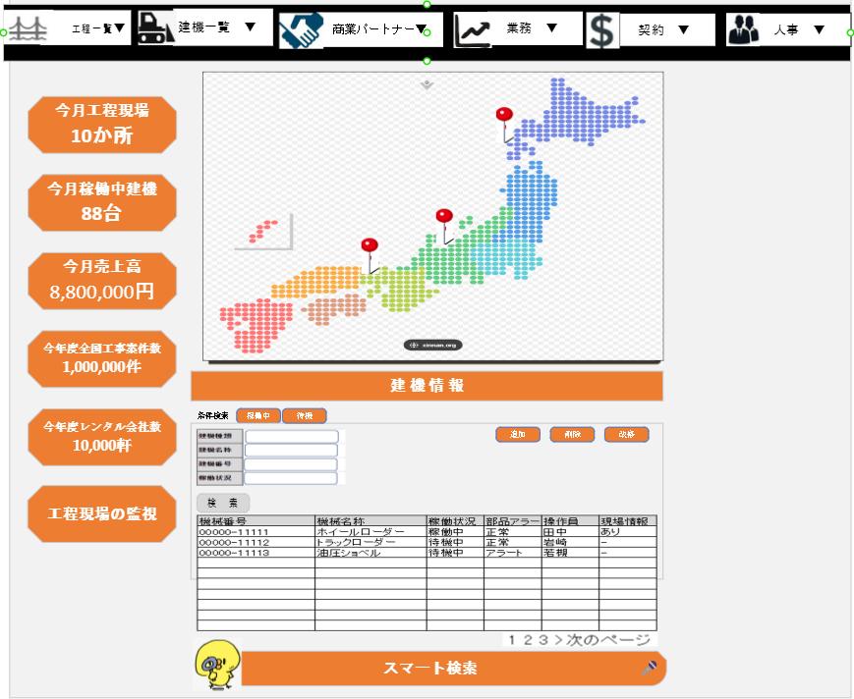
①

②
③

④

⑤

④

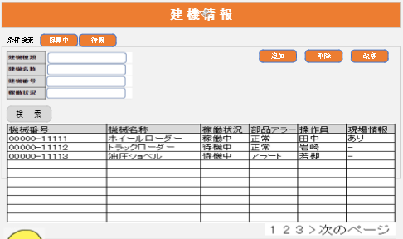
⑥
⑦
⑧
⑨
⑩
⑪

⑫
⑬
⑭
⑮
⑯

⑰

⑱

３．画面項目定義
 | ① | ヘッダの画面設計書にご覧ください
 | ② | 左側メニュ画面設計書にご覧ください。
 | ③ | 地図設計書にご覧ください。
 | ④ | 自社建機検索画面
 | ⑤ | 検索欄画面設計書にご覧ください。

・画面項目説明
識別ID | 表示ラベル |  |  | 画面項目種類 |  | 画面項目の説明
6 | 条件検索 |  |  | タブレット |  | 条件検索タブレットを押すと自社建機検索一覧画面が表示する
7 | 稼働中 |  |  | タブレット |  | 稼働中タブレットを押すと稼働中建機一覧画面が表示する
8 | 待機 |  |  | タブレット |  | 待機タブレットを押すと待機建機一覧画面が表示する
9 | 追加 |  |  | ボタン |  | 追加ボタンを押すと自社建機詳細画面へ遷移、自社建機情報を新規追加する
10 | 削除 |  |  | ボタン |  | レコードを選択して、削除ボタンを押すと選択された自社建機レコードを削除する
11 | 改修 |  |  | ボタン |  | レコードを選択して、改修ボタンを押すと自社建機詳細画面へ遷移、自社建機情報を更新する
12 | 建機種類 |  |  | テキストボックス |  | 建機種類を入力すると、条件に当たる情報を一覧結果欄に表示する。
13 | 建機名称 |  |  | テキストボックス |  | 建機名称を入力すると、条件に当たる情報を一覧結果欄に表示する。
14 | 建機番号 |  |  | テキストボックス |  | 建機番号を入力すると、条件に当たる情報を一覧結果欄に表示する。
15 | 建機状態 |  |  | ドロップダウンリスト |  | 建機状態のドロップダウンリスト内容を選択すると、条件に当たる情報を一覧結果欄に表示する。
16 | 検索 |  |  | ボタン |  | 検索を開始
17 | 建機一覧表 |  |  | 表 |  | 検索結果を表示する
18 | 次のページ |  |  | テキスト |  | 未表示部分の検索結果表とリンクする

・画面項目定義
識別ID | 表示ラベル |  |  | 画面項目種類 |  | データ型 | I/O | 表示桁数 | 入力桁数 | 表示位置 |  | 改行有無 |  | 必須 | フォーマット |  | デフォルト値
6 | 条件検索 |  |  | タブレット
7 | 稼働中 |  |  | タブレット
8 | 待機 |  |  | タブレット
9 | 追加 |  |  | ボタン
10 | 削除 |  |  | ボタン
11 | 改修 |  |  | ボタン
12 | 建機種類 |  |  | テキストボックス |  | 文字列 | I | 100 | 100 | 左寄せ |  | 有
13 | 建機名称 |  |  | テキストボックス |  | 文字列 | I | 100 | 100 | 左寄せ |  | 有
14 | 建機番号 |  |  | テキストボックス |  | 文字列 | I | 100 | 100 | 左寄せ |  | 有 |  |  | XXXX-XXX
15 | 建機状態 |  |  | ドロップダウンリスト |  | 文字列 | I |  |  |  |  |  |  |  |  |  | 空文字 稼働中 待機中 メンテナンス中 廃棄
16 | 検索 |  |  | ボタン
17 | 建機一覧表 |  |  | 表 |  |  | O
18 | 次のページ |  |  | テキスト |  |  | O

・項目入力チェック
識別ID | 表示ラベル |  | 画面項目種類 |  | チェック種別 |  | データ型 | チェック |  | チェックロジック |  |  | 実現方法 |  | エラーメッセージ |  |  | タイミング
12 | 建機種類 |  | テキストボックス |  | 単項目チェック |  | 文字列 | 桁数チェック |  | 文字列の桁数が定義された桁数以内こと。 |  |  | 標準の入力規則 |  | 100文字以内入力してください。 |  |  | 検索ボタンを押下する時
13 | 建機名称 |  | テキストボックス |  |  |  | 文字列 | タグ文字列チェック |  | タグ文字列が入力していないこと |  |  | 標準の入力規則 |  | 危険な可能性のある Request.Form 値がクライアントから検出されました。 |  |  | 検索ボタンを押下する時
14 | 建機番号 |  | テキストボックス |  |  |  | 文字列 | フォーマットチェック |  | XXXX-XXXのフォーマットで入力していること |  |  | 標準の入力規則 |  | XXXX-XXXのフォーマットで入力してください。 |  |  | 検索ボタンを押下する時

4.オブジェクト構成
本画面で利用するオブジェクトのCRUDは以下の通り。
No | オブジェクト |  |  | API参照名 |  | CRUD |  |  |  | コメント
1 | 自社建機 |  |  | OwnEquiment |  | C | R | U | D | 自社建機情報の新規、参照、更新、削除を行います。
 | ユーザ |  |  | User |  |  | R
 | ロール |  |  | Role |  |  | R

5.メッセージ一覧
本画面で利用するメッセージは以下の通り
No | メッセージID |  |  | 種別 |  | メッセージ
1 | INF001 |  |  | INFO |  | 建機情報を新規追加しました。
2 | INF002 |  |  | INFO |  | 建機情報を更新しました。
3 | INF003 |  |  | INFO |  | 建機情報を削除しました。

6.入出力処理設計
処理No |  | 処理内容 |  |  |  |  |  |  |  |  |  | I/O | データ |  | SQL
開始条件 |  | 初期表示

 |  | 初期処理：init()
 |  | 画面初期処理

 |  | データ取得処理： getEquitmentRecords() |  |  |  |  |  |  |  |  |  |  |  |  | S0001
 |  | SOQL「S0001」を実行し、建機情報を取得

7.SQL処理設計
ID | 処理内容 |  |  |  |  |  |  |  |  |  |  | 補足コメント
S001 | オブジェクト：自社建機 （OwnEquiment）
 | 取得項目（SELECT）
 | ・建機種類、建機番号、建機名称、稼働状況、部品アラート、操作員、現場状況

 | 条件（WHERE）
 | ・なし

 | 集約条件（GROUP BY）
 | ・なし

 | 並び替え（ORDER BY）
 | ・建機番号

 | 抽出件数（LIMIT/OFFSET）
 | ・なし

自社建機詳細画面
プロジェクト名 |  | 業務名 |  | システム名 |  |  | 画面ID |  |  | 画面名称 |  | 作成日 |  | 作成者 |  | 更新日 | 更新者
スマート検索 |  | 建機検索 |  |  |  |  | kenki_002 |  |  | 自社建機詳細画面 |  | 2023-04-20 |  | 傅海燕

１．処理概要
 | ・概要
 | 建機詳細情報を表示する。
 | 建機詳細情報を登録する
 | 建機詳細情報を更新する。
 | 建機詳細情報を承認する。

 | ・画面遷移
 | 前の画面 |  | 自社建機検索一覧画面から
 | 後の画面 |  | 戻る、更新、登録、承認ボタンを押すと自社建機検索一覧画面へ遷移する。

２．画面レイアウト

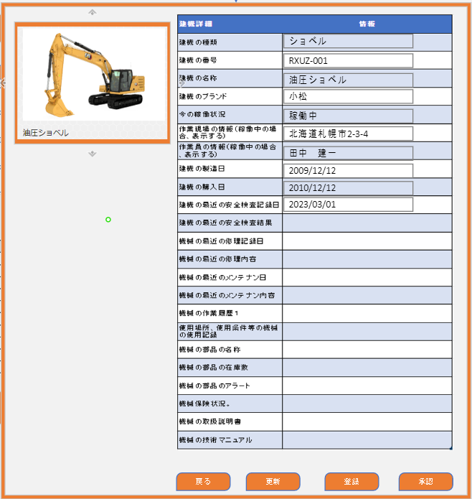
①
⑥
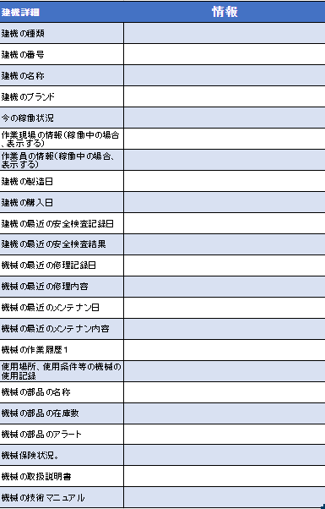

②
③
④
⑤

３．画面項目定義

・画面項目説明
識別ID | 表示ラベル |  | 画面項目種類 |  | 画面項目の説明
① | 建機ピクチャー |  | ピクチャー |  | 建機の画像
② | 戻る |  | ボタン |  | 戻るボタンを押すと一覧画面へ戻る
③ | 更新 |  | ボタン |  | 更新ボタンを押すと情報を更新、一覧画面へ戻る
④ | 登録 |  | ボタン |  | 登録ボタンを押すと情報を登録、一覧画面へ戻る
⑤ | 承認 |  | ボタン |  | 承認ボタンを押すと情報を承認、一覧画面へ戻る
⑥ | 建機詳細 |  | 表 |  | 建機詳細情報を表示する

・画面項目定義
識別ID | 表示ラベル |  | 画面項目種類 |  | データ型 | I/O | 表示桁数 | 入力桁数 | 表示位置 |  | 改行有無 | 必須 | フォーマット |  | デフォルト値
⑦ | 建機の種類 |  | テキストボックス |  | 文字列 | I/O | 100 | 100 | 左寄せ |  | 有
⑧ | 建機番号 |  | テキストボックス |  | 文字列 | I/O | 100 | 100 | 左寄せ |  | 有 |  | XXXX-XXX
⑨ | 建機の名称 |  | テキストボックス |  | 文字列 | I/O | 100 | 100 | 左寄せ |  | 有
⑩ | 建機のブランド |  | テキストボックス |  | 文字列 | I/O | 100 | 100 | 左寄せ |  | 有
⑪ | 今の稼働状況 |  | ドロップダウンリスト |  | 文字列 | I/O |  |  |  |  |  |  |  |  | 空文字 稼働中 待機中 メンテナンス中 廃棄
⑫ | 作業現場の情報（稼働中の場合、表示する） |  | テキストボックス |  | 文字列 | I/O | 1000 | 1000 | 左寄せ |  | 有
⑬ | 作業員の情報（稼働中の場合、表示する） |  | テキストボックス |  | 文字列 | I/O | 1000 | 1000 | 左寄せ |  | 有
⑭ | 建機の製造日 |  | テキストボックス |  | 日付 | I/O |  |  | 左寄せ |  | 有 |  | YYYY/MM/DD
⑮ | 建機の購入日 |  | テキストボックス |  | 日付 | I/O |  |  | 左寄せ |  | 有 |  | YYYY/MM/DD
⑯ | 建機の最近の安全検査記録日 |  | テキストボックス |  | 日付 | I/O |  |  | 左寄せ |  | 有 |  | YYYY/MM/DD
⑰ | 建機の最近の安全検査結果 |  | テキストボックス |  | 文字列 | I/O | 1000 | 1000 | 左寄せ |  | 有
⑱ | 機械の最近の修理記録日 |  | テキストボックス |  | 日付 | I/O |  |  | 左寄せ |  | 有 |  | YYYY/MM/DD
⑲ | 機械の最近の修理内容 |  | テキストボックス |  | 文字列 | I/O | 1000 | 1000 | 左寄せ |  | 有
⑳ | 機械の最近のメンテナン日 |  | テキストボックス |  | 日付 | I/O |  |  | 左寄せ |  | 有 |  | YYYY/MM/DD
㉑ | 機械の最近のメンテナン内容 |  | テキストボックス |  | 文字列 | I/O | 1000 | 1000 | 左寄せ |  | 有
㉒ | 機械の作業履歴１ |  | テキストボックス |  | 文字列 | I/O | 1000 | 1000 | 左寄せ |  | 有
㉓ | 使用場所、使用条件等の機械の使用記録 |  | テキストボックス |  | 文字列 | I/O | 1000 | 1000 | 左寄せ |  | 有
㉔ | 機械の部品の名称 |  | テキストボックス |  | 文字列 | I/O | 1000 | 1000 | 左寄せ |  | 有
㉕ | 機械の部品の在庫数 |  | テキストボックス |  | 数値 | I/O | 100 | 100 | 左寄せ |  | 有
㉖ | 機械の部品のアラート |  | テキストボックス |  | 文字列 | I/O | 1000 | 1000 | 左寄せ |  | 有
㉗ | 機械保険状況。 |  | テキストボックス |  | 文字列 | I/O | 1000 | 1000 | 左寄せ |  | 有
㉘ | 機械の取扱説明書 |  | テキストボックス |  | 文字列 | I/O | 1000 | 1000 | 左寄せ |  | 有
㉙ | 機械の技術マニュアル |  | テキストボックス |  | 文字列 | I/O | 1000 | 1000 | 左寄せ |  | 有

